Pointer size
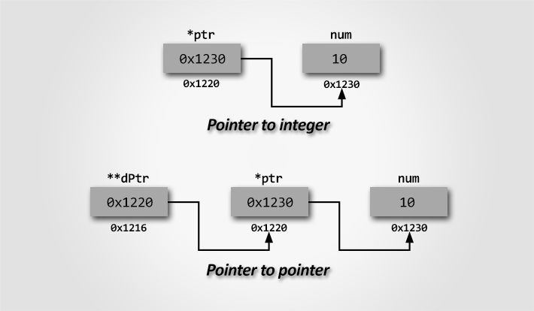
Định nghĩa đơn giản nhất về con trỏ:
 | Con trỏ là 1 biến lưu địa chỉ của một biến khác!
 | Các biến của 1 chương trình sẽ được lưu tại các vùng nhớ của chương trình như là static, stack, heap, .v.v.
Tại sao lại dùng con trỏ?
 | 1. Truy cập và thay đổi dữ liệu gián tiếp thông qua địa chỉ
 | 2. Truyền đối số theo tham chiếu cho hàm để có thể thay đổi giá trị gốc
 | 3. Quản lý bộ nhớ được cấp phát động (malloc, free)
 | 4. Làm việc hiệu quả với mảng, chuỗi
 | 5. Yếu tố quan trọng tạo nên các cấu trúc dữ liệu như danh sách liên kết, .v.v.
Kích thước của con trỏ:
 | Phụ thuộc vào kiến trúc hệ thống, không phụ thuộc vào kiểu dữ liệu mà nó trỏ đến!
Tại sao kích thước con trỏ không phụ thuộc vào kiểu dữ liệu?
 | Vì con trỏ chỉ chứa địa chỉ trong bộ nhớ. Việc kiểu dữ liệu là gì chỉ ảnh hưởng đến bước nhảy (pointer arithmetic)
 | chứ không làm thay đổi độ dài địa chỉ.
Kiến trúc hệ thống là CPU, OS hay Compiler?
 | Kiến trúc hệ thống chủ yếu được xác định bởi kiến trúc CPU, nhưng OS và Compiler cũng có vai trò phụ trợ

 | STT | Thành phần |  | Vai trò
 | 1 | Kiến trúc CPU |  | 32-bit hay 64-bit → quy định kích thước địa chỉ bộ nhớ
 | 2 | Operating system |  | Phải tương thích với kiến trúc CPU. Dù CPU 64-bit, nhưng nếu chạy OS 32-bit → chương trình chỉ chạy ở chế độ 32-bit
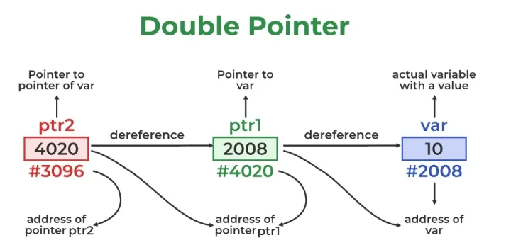
 | 3 | Compiler |  | Biên dịch mã nguồn theo kiến trúc mục tiêu: bạn có thể build chương trình 32-bit trên hệ thống 64-bit nếu compiler hỗ trợ

 | STT | CPU | OS | Compiler | Pointer | Note
 | 1 | 32bit | 32bit | 32bit | 4byte | N/A
 | 2 | 64bit | 32bit | 32bit | 4byte | N/A
 | 3 | 64bit | 64bit | 32bit | 4byte | N/A
 | 4 | 64bit | 64bit | 64bit | 8byte | N/A
 | 5 | 32bit | 64bit | 32bit | N/A | CPU 32bit không thể chạy OS 64bit
 | 6 | 32bit | 64bit | 64bit | N/A | CPU 32bit không thể chạy OS 64bit
 | 7 | 32bit | 32bit | 64bit | N/A | OS 32bit không thể chạy Compiler 64bit
 | 8 | 32bit | 64bit | 64bit | N/A | CPU 32bit không thể chạy OS 64bit

Các kiểu con trỏ

 | STT | Tên |  |  | Mô tả
 | 1 | NULL |  |  | Không trỏ tới vùng nhớ nào (=NULL)
 | 2 | Hợp lệ (valid pointer) |  |  | Trỏ tới vùng nhớ hợp lệ (int* ptr = &var)
 | 3 | Chưa khởi tạo (Uninitialized pointer) |  |  | Chứa địa chỉ rác(int* ptr)
 | 4 | Lơ lửng/rác (Dangling pointer) |  |  | Trỏ tới vùng nhớ đã bị giải phóng (var has been removed)
 | 5 | Hoang dã (Wild pointer) |  |  | Trỏ tới địa chỉ tùy tiện, không hợp lệ (ptr = 0x123456)

Con trỏ NULL trỏ tới địa chỉ 0 nhưng mà địa chỉ 0 cũng có thể có dữ liệu mà sao lại nói là "không trỏ tới vùng nhớ nào"?
 | int* ptr = NULL is equivalent int* ptr = (int*)0
 | Địa chỉ 0 về mặt lý thuyết là một địa chỉ có thật trong bộ nhớ
 | Địa chỉ 0 bị hệ điều hành "đặt trước" để biểu thị là không hợp lệ (vùng cấm truy cập)
 | Trên hầu hết các hệ điều hành hiện đại (Windows, Linux...), địa chỉ 0x0 không được cấp phát cho bất kỳ tiến trình nào
 | int* p = NULL; *p = 123; // ❌ lỗi: Segmentation fault (hoặc Access violation)
 | Bạn sẽ bị lỗi runtime, vì OS ngăn không cho truy cập địa chỉ 0
Vì sao lại dùng địa chỉ 0 cho NULL?
 | 0 là một giá trị đơn giản và dễ nhận biết
 | Hệ điều hành đảm bảo bất kỳ truy cập nào vào địa chỉ 0 đều là lỗi, nên dễ kiểm tra sai sót
 | Chuẩn C định nghĩa NULL là "một giá trị không trỏ đến đối tượng nào" – không nhất thiết phải là 0, nhưng thường là (void*)0

String
Định nghĩa đơn giản nhất về chuỗi:
 | Chuỗi là một mảng ký tự kết thúc bằng ký tự null '\0'
 | char str[] = "Hello";
 | H' 'e' 'l' 'l' 'o' '\0'
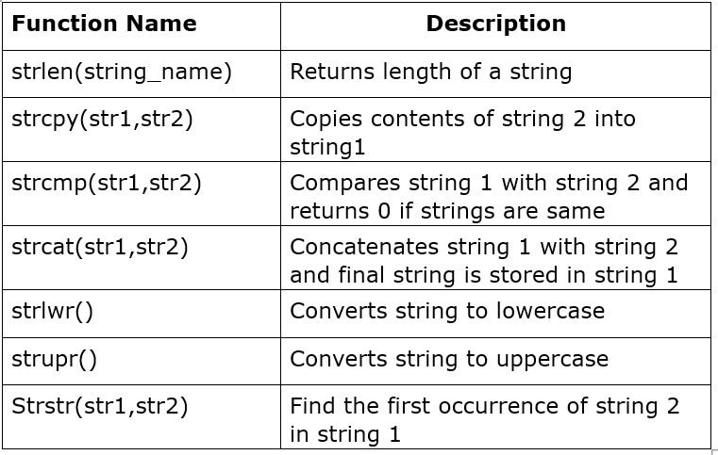
 | A' là một ký tự
 | "A" là một chuỗi có 2 ký tự: 'A' và '\0'
 | Chuỗi trong C luôn có ký tự kết thúc '\0' để đánh dấu hết chuỗi

Khai báo chuỗi bằng con trỏ char
 | char* str = "Hello";
 | "Hello" là một chuỗi hằng, nằm trong vùng nhớ chỉ đọc (read-only)
 | str là một con trỏ trỏ tới ký tự đầu tiên 'H'.
 | Bộ nhớ chứa: 'H', 'e', 'l', 'l', 'o', '\0'
 | Chuỗi khai báo theo kiểu này không được phép thay đổi nội dung, vì nó nằm trong vùng nhớ chỉ đọc
 | str[0] = 'h'; // ❌ Lỗi: Undefined behavior (có thể crash)
 | char str[] = "Hello"; // Có thể sửa nội dung str[0] = 'h'; // ✔️ Hợp lệ

 | char* str = "Hello"; // str trỏ tới chuỗi "Hello"
 | str = "World"; // ✔️ Hợp lệ: str giờ trỏ tới chuỗi "World"
 | Bạn không được sửa nội dung "Hello" hay "World" vì chúng nằm trong vùng nhớ chỉ đọc
 | Nhưng bạn có thể đổi str trỏ sang địa chỉ khác bất cứ lúc nào

 | char str[] = "Hello";
 | str = "World"; // ❌ Sai: không thể gán mảng như vậy
 | Ở đây, str là mảng, không phải con trỏ → không thể gán lại như con trỏ

Nhập chuỗi bằng scanf() vào con trỏ char*
 | Cần cấp phát bộ nhớ trước, chương trình sẽ lỗi (crash hoặc undefined behavior)
 | char* str = malloc(100); // cấp phát 100 byte
 | if (str == NULL) return 1;
 | printf("Nhap chuoi: ");
 | scanf("%s", str); // nhập chuỗi vào vùng nhớ đã cấp
 | printf("Chuoi ban nhap: %s\n", str);

 | char* str;
 | scanf("%s", str); // ❌ Sai: str chưa trỏ tới vùng nhớ nào → crash

 | char str[100];
 | scanf("%s", str); // ✔️ An toàn hơn nếu kích thước đủ

Program memory layout
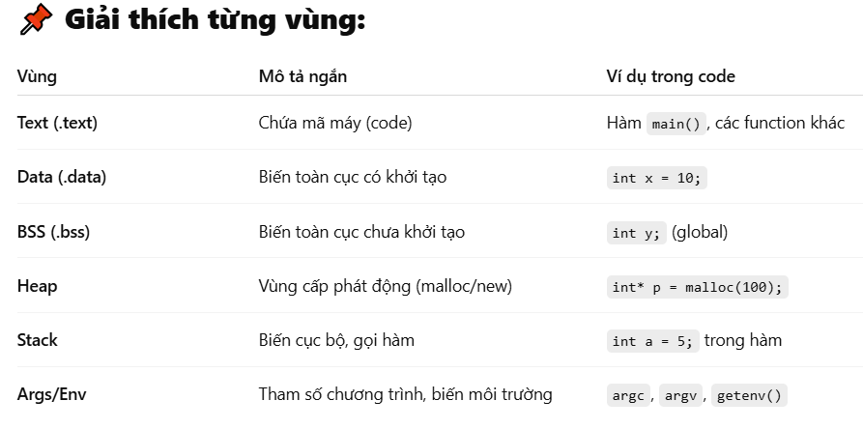
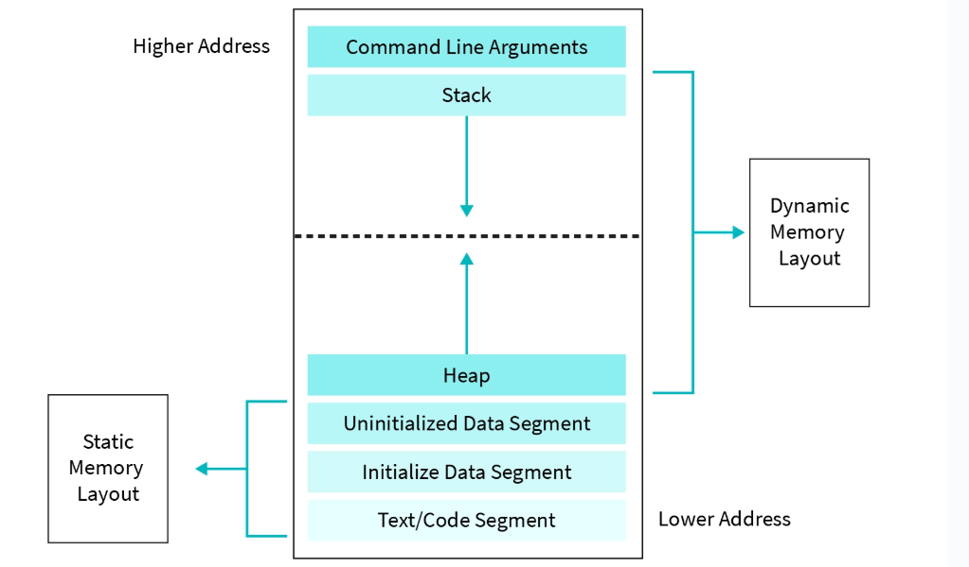

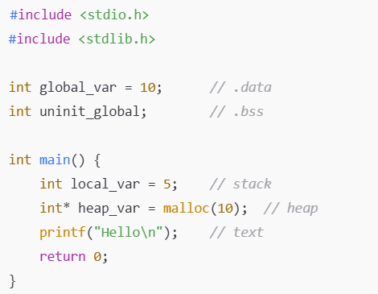
*BSS là viết tắt của Block started by symbol và có nguồn gốc từ Assembly
Mỗi chương trình có 1 vùng nhớ riêng nhưng memory layout thì giống nhau

